Burndown
Date | Ideal Remaining | Actual Remaining | Tasks Completed Today
2025-04-14 | 55 | 50 | Diseñar diagrama ER inicial; Crear migraciones base
2025-04-15 | 51 | 45 | Validar modelo con PO / ajustes; Definir stack tecnológico y estándares
2025-04-16 | 47 | 40 | Configurar repositorios Git y ramas base; Documentar decisiones de arquitectura; Provisionar cuenta/ Accesos AWS
2025-04-17 | 42 | 34 | Desplegar entorno Dev (backend + DB); Desplegar entorno QA; Configurar variables/secretos y permisos
2025-04-18 | 38 | 29 | Crear wireframes de Login, Productos, Inventario; Crear wireframes de Solicitudes
2025-04-19 | 34 | 24 | Revisión y feedback con PO; Ajustes de estilo inicial; Publicar versión en Figma
2025-04-20 | 30 | 21 | Crear componente UI Login (Angular)
2025-04-21 | 25 | 15 | Implementar autenticación backend JWT; Persistencia de sesión y logout
2025-04-22 | 21 | 9 | Pruebas unitarias y de integración; Documentar flujo autenticación; Diseñar componente tabla de solicitudes
2025-04-23 | 17 | 4 | Formularios Nueva Solicitud (origen, destino, prioridad); Validaciones básicas de campos
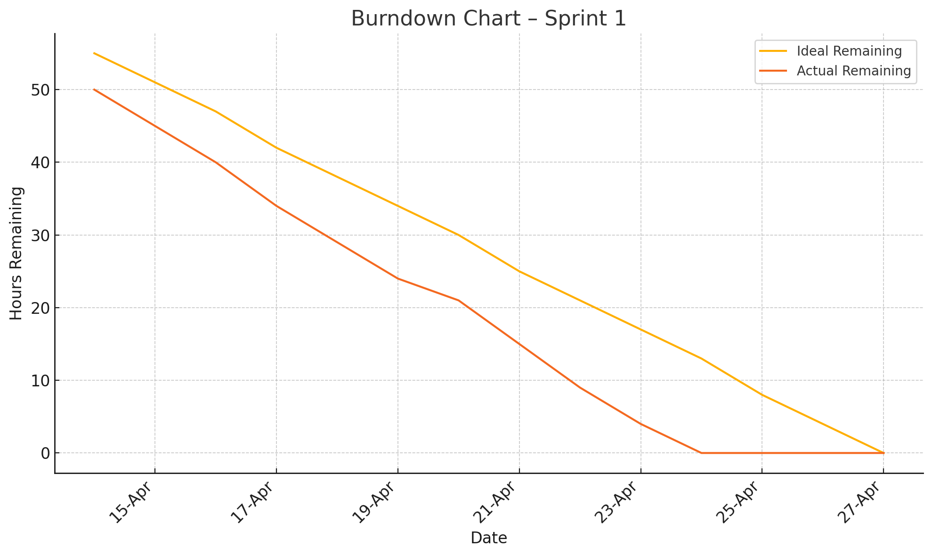
2025-04-24 | 13 | 0 | Mock API integration (servicio stub); Refactor y limpieza de código
2025-04-25 | 8 | 0
2025-04-26 | 4 | 0
2025-04-27 | 0 | 0

